Sayfa1
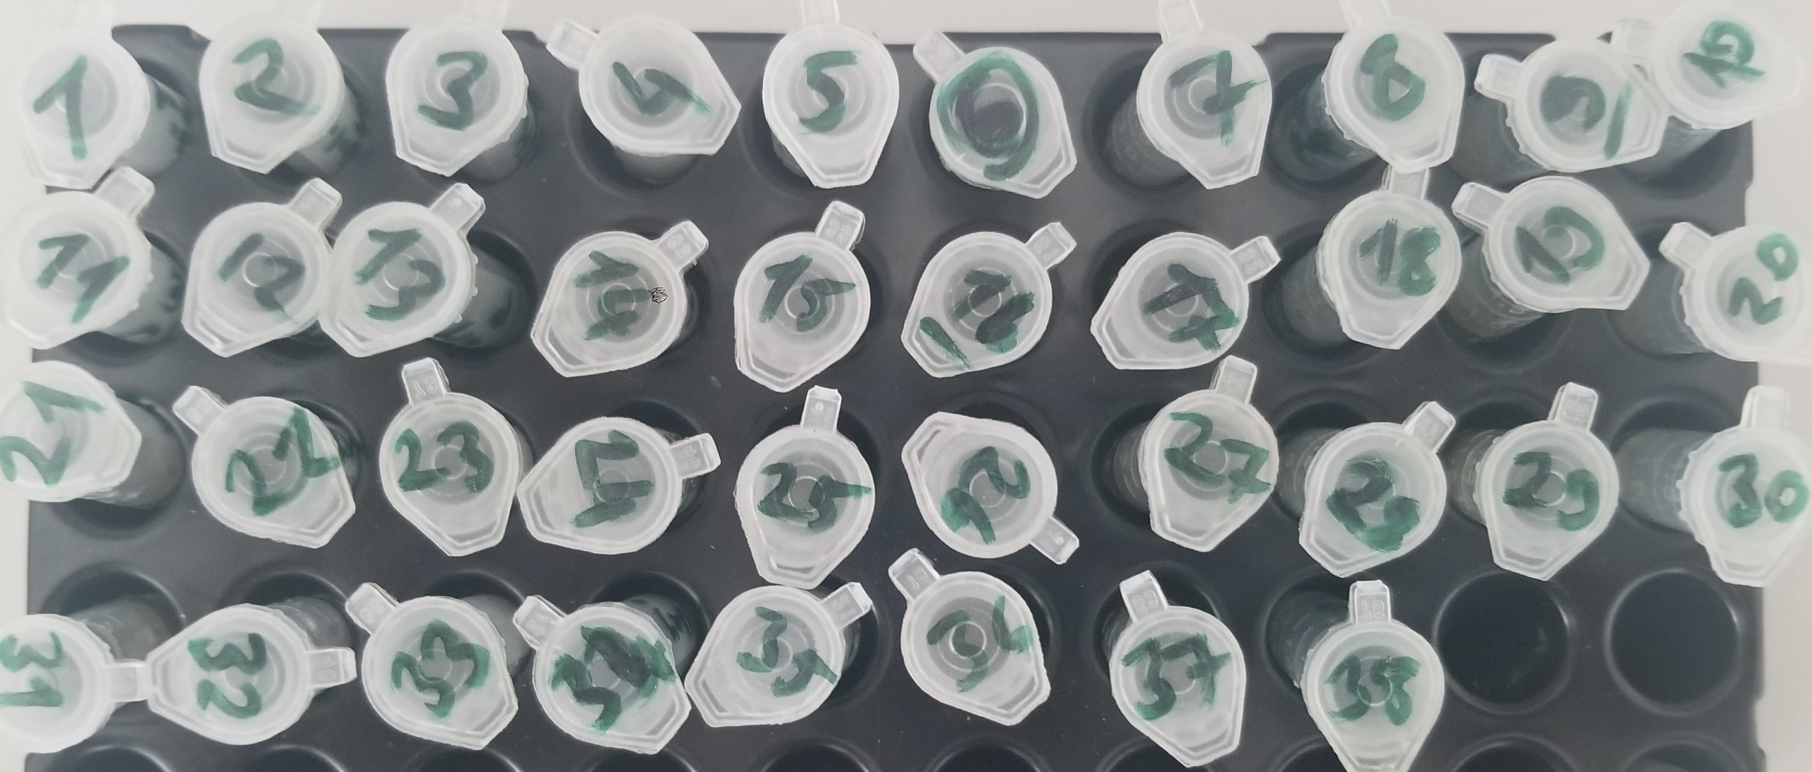
Numune Adı | TAS(mmol/L) | TOS (µmol/L) | OSI | Catalase
Numune-1 | 1.13 | 7.99 | 0.707 | -807
Numune-2 | 1.02 | 5.87 | 0.575 | -681.000
Numune-3 | 0.34 | 3.71 | 1.091 | 171
Numune-4 | 0.26 | 0.31 | 0.119 | 215
Numune-5 | 0 | 11.06 | #DIV/0! | -794
Numune-6 | 0.01 | 0.88 | 8.800 | -666 | Bu çalışmada "Relassay" marka kitler kullanılmıştır.
Numune-7 | 0.54 | 8.69 | 1.609 | 1330 | Kullanılan cihaz: Mindray marka BS300 model tam otomatik biyokimya cihazı
Numune-8 | 0.27 | 6.47 | 2.396 | 1662
Numune-9 | 0.47 | 18.68 | 3.974 | -18
Numune-10 | 0.44 | 0 | 0.000 | -160
Numune-11 | 0.16 | 5.03 | 3.144 | -762
Numune-12 | 0 | 5.87 | #DIV/0! | -128
Numune-13 | 0.59 | 0 | 0.000 | 453
Numune-14 | 0.55 | 0 | 0.000 | 24
Numune-15 | 0 | 1.84 | #DIV/0! | -590
Numune-16 | 0.14 | 3.95 | 2.821 | -512
Numune-17 | 0.78 | 0 | 0.000 | 1210
Numune-18 | 0.38 | 0 | 0.000 | -803
Numune-19 | 0.4 | 18.69 | 4.673 | -192
Numune-20 | 0.23 | 0 | 0.000 | -55
Numune-21 | 0.12 | 0.27 | 0.225 | -935
Numune-22 | 0 | 9.85 | #DIV/0! | -852
Numune-23 | 0.14 | 5.02 | 3.586 | 412
Numune-24 | 0.25 | 6.66 | 2.664 | -4
Numune-25 | 0 | 1.82 | #DIV/0! | 961
Numune-26 | 0.03 | 8.22 | 27.400 | -965
Numune-27 | 0.14 | 1.08 | 0.771 | -572
Numune-28 | 0.07 | 0 | 0.000 | 939
Numune-29 | 0.31 | 0 | 0.000 | 122
Numune-30 | 0.12 | 0 | 0.000 | 42
Numune-31 | 0.07 | 0 | 0.000 | 793
Numune-32 | 0.09 | 0.18 | 0.200 | -749
Numune-33 | 0.33 | 4.77 | 1.445 | -48
Numune-34 | 0.39 | 0 | 0.000 | -26
Numune-35 | yetersiz numune | yetersiz numune | #VALUE! | yetersiz numune
Numune-36 | 0.52 | 0 | 0.000 | 232
Numune-37 | 0.35 | 0 | 0.000 | -705
Numune-38 | yetersiz numune | yetersiz numune | #VALUE! | yetersiz numune

